Sheet2
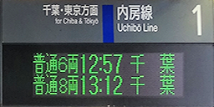

1 | 济北本线 | 工业研究院方向 | 现在时刻 | 李府井·济北机场方向 | 济北本线 | 1

 | Jibei Main Line | For Gongyeyanjiuyuan |  | For Lifujing & Jibei Airport | Jibei Main Line

